童装
注：
1.不要合并单元格，一款一行。
2.ODM看样选款不算数量，此表统计的数量是实际为我司单独生产的样衣。
3.此表仅统计23SS期货订单，包含一版、二版齐色等。
4.请提供工厂审核过的核价单，可以打包一起发邮件。
供应商名称 | 品牌（探路者童装） |  | 款号（品牌开发款号） | 款号：供应商内部款号（如无，可以不填） | 开发属性（选填ODM/OEM） | 设计师 | 开发员
 |  |  |  |  |  |  |  | 1000~2000件 | 2001~3000件 | 3000件以上
河北丽达 | 探路者童装 | 儿童长裤 | QAMMAL83213 | 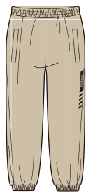 | OEM | 霍建云 | 张红艳 | 29 | 25 | 20
河北丽达 | 探路者童装 | 儿童皮肤衣 | QAZZAL83613 | 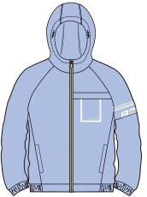 | OEM | 王佳丽 | 张红艳 | 50 | 46 | 43
河北丽达 | 探路者童装 | 儿童七分裤 | QAMMAL83621 | 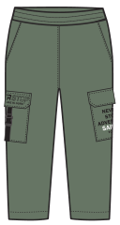 | OEM | 王佳丽 | 张红艳 | 35 | 31 | 28
河北丽达 | 探路者童装 | 儿童短裤 | QAMMAL83623 | 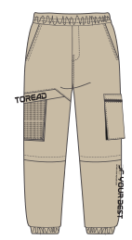 | OEM | 王佳丽 | 张红艳 | 40 | 37 | 33
河北丽达 | 探路者童装 | 儿童长裤 | QAMMAL84129 | 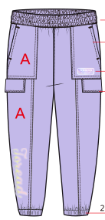 | OEM | 刘立娟 | 张红艳 | 35 | 29 | 26

